상품제안서
블루스톰 레트로 선풍기 | 상품코드: S42193

 |  |  |  |  |  |  | 02-713-8555 | www.synergygift.co.kr
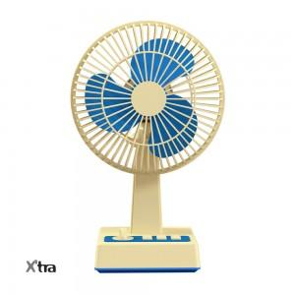 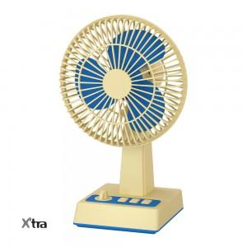 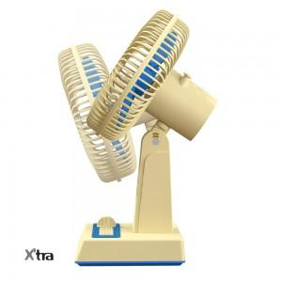

【상세/제작정보】 | - 레트로 감성의 옛날 선풍기 그대로 재현한 탁상형 선풍기<br>- 박스사이즈 : 27.6 x 13.2 x 17.3cm<br>- 배터리정격 : 3.7V , 3600mAh <br>- 소비 전력 : 6W<br>- 모터 : 브러시리스(BLDC) <br>- 바람단계 : 1단 2단 3단<br>- 모터스피드 : 1단 8000rpm, 2단 9000rpm, 3단 10000rpm<br>- 풍속 : 1단 3.5m/s, 2단 3.8m/s, 3단 4.3m/s<br>- 제품 사이즈 : 170 X 129 X 273.5mm<br>- 무게 : 417g | 재질 : ABS, PP

【인쇄/포장옵션】 | 실크, 레이저 / 포장지포장

【공급단가】 | 수량 | 30~ | 100~ | 500~ | 1,000~ | 2,000~
*VAT별도 | 단가 | 18,310원 | 18,030원 | 17,610원 | 16,900원 | 16,200원

【상품 URL】 | https://www.synergygift.co.kr:443/src/goods_detail.php?gdno=42193

